상품제안서
맞춤제작 릴 키링 골프타올 | 상품코드: S43810

 |  |  |  |  |  |  | 02-713-8555 | www.synergygift.co.kr
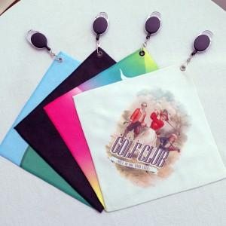 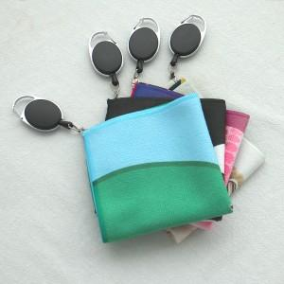 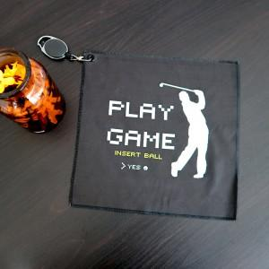

【상세/제작정보】 | <p><span style="font-size: 14pt;">※ 기본 단면인쇄, 양면인쇄 별도문의</span></p>

【인쇄/포장옵션】 | DTP컬러전사 / 지퍼백포장

【공급단가】 | 수량 | 200~ | 500~ | 1,000~ | 3,000~ | 5,000~
*VAT별도 | 스웨드 | 4,310원 | 4,200원 | 4,080원 | 3,990원 | 3,890원
 | 테리 | 4,680원 | 4,550원 | 4,400원 | 4,330원 | 4,220원
 | 와플 | 4,920원 | 4,780원 | 4,650원 | 4,550원 | 4,440원

【상품 URL】 | https://www.synergygift.co.kr:443/src/goods_detail.php?gdno=43810

